Лист1
Прайс растения от 1.05.2022г.
Название | Контейнер, литры | Цена, руб | Фото | Кол-во | Сумма, руб

Ясколка (лат. Cersatium) | С1-С2 | 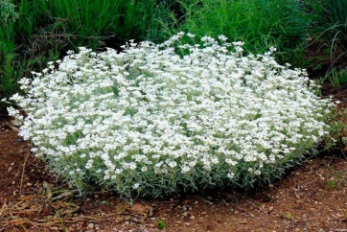 150 |  |  | 0.00 ₽

Астра альпийская | С1-С2 | 150 |  |  | 0.00 ₽
Овсяница сизая "Festuca" | С1-С2 | 200 |  |  | 0.00 ₽

Гвоздика травянка | С1-С2 | 150 |  |  | 0.00 ₽
Барвинок (голубой) | С1-С2 | 200 |  |  | 0.00 ₽
Барвинок (Atropurpurea) | С1-С2 | 200 |  |  | 0.00 ₽
Живучка ползучая (Atropurpurea) | С1-С2 | 250 |  |  | 0.00 ₽
 |  |  |  | ИТОГО: | 0.00 ₽

